MSF-Iterativo
Projeto : App AE | Equipe | Papel | Horas Orçadas | Tipo REQ
Program Management |  |  |  |  | Disciplinas
Excluir Item de Alimento | Carlos | Analista de Requistos | 16 | RF | Gerenciamento de Projeto
... | Rafael |  | 14 | RF
... | Bianca |  | 15 | RF | Gerenciamento de Riscos
...
... |  |  |  |  | Gerenciamento de Aprendizado
Treinamento de Eng. SW | Beatriz | Analista de Requistos | 20 | Disciplina Gerenciamento de Aprendizado
Development
Adicionar Item de Alimento | Beatriz | Analista e Programadora | 30

Test
Análise de Desperdício no 4 ciclo de teste | Rafael | Analista de Negócio | 4 | Disciplina Gerenciamento de Riscos
... | Tiago | Analista de Requistos | 4 | Disciplina Gerenciamento de Projeto
... |  | Analista de Teste
... |  | Analista de Teste
... |  | Tester
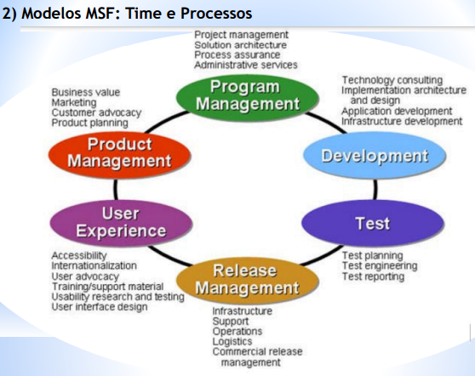

 |  |  | 103

RUP
Projeto GDPR (Lei Proteção Dados da Europa)
Iniciação | Papel | Disciplina | Disciplinas
definir/Formular a pergunta | Análista de Negócio | Modelagem de Negócio | Modelagem de Negócio
... | Analista de Mensuração |  | Requisitos
... | Analista de Processo |  | Análise e Design
... | Analista de Proteção de Dados |  | Implementação
... | Análista de Negócio |  | Teste
Elaboração |  |  | Implantação
Manter (CRUD) a pergunta | Analista de Requisitos | Requisitos | Geren. De Configuração e Mudança
... | Analista de Teste | Teste | Gerenciamento de Projeto
... | Analista de Projeto | Gerenciamento de Projeto | Ambiente
... | Analista de Requisitos
Construção
Desenvolver a Func. Enviar respostas por e-mail | Analista de Ssitema
... | Analista Programador
... | Analista de Configuração | Geren. De Configuração e Mudança

Transição
Atualização do requisto Cadastrar Perguntas | Analista de Requisitos
... | Analista de Configuração | Geren. De Configuração e Mudança

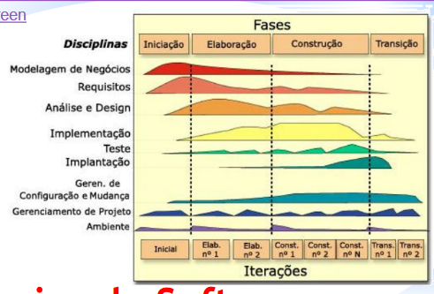
Pacote 1:
Calcular as respotas do questionário
...
...
...

SCRUM
Projeto : App AE - Recebimento
Pré-Game | Tipo | Prioridade | Esforço Horas | Equipe | Treinado | Risco
Cadastrar Alimento Recebido | RF | 1 | 10 | Ana, Carlos, José, Renato | Sim | A
... | RF | 3 | 10 | Ana, Carlos, José, Renato | Sim | M
... | RF | 2 | 10 | Ana, Carlos, José, Renato | Sim | A
... | RF | 4 | 10 | Rafael, Beatriz, Lucas | Não | B
Game
sprint 1 (de uma a quatro semanas): Pacote 1 |  |  | 20 | Cadastrar Alimento Recebido-...-...
Reuniões diárias (Daily) |  |  | 5 | Ana, Carlos, José, Renato, Rafael, Beatriz, Lucas
Revisão 1: Entrega da func. Alimento Recebido (CRD) |  | 1 | 10 | Rafael, Beatriz, Lucas

sprint 2 (de uma a quatro semanas): Pacote 2
Revisão 2

Pós-Game
Teste de integração
Teste de integração da func. Alimento Recebido (CRD) |  | 1 | 5
Documentação
Artefatos da func. Alimento Recebido (CRD) |  | 2 | 4
Marketing
Divulgação e Treinamento da func. Alimento Recebido (CRD) |  | 3 | 1
 |  |  | 84
Pacote 1:
Cadastrar Alimento Recebido
...
...
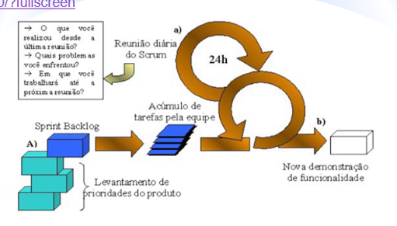
1 Semana | 5 dias de 8 h trabalhadas = 40h semana
4 Semanas | 4 * 40h = 160h
Reunião Diária (15min) | 5 dias de 15min = 75 min na semana
 | 4 * 75 = ?

FDD
Desenvolver modelo Geral
Cadastrar Alimento Recebido
...
...
...
Construir Lista Funcionalidades
Lista de Cadastrar Alimento
...
Planejar por Funcionalidades
Plano do pacote 1

Projetar por Funcionalidade | Design Cadastrar Alimento Recebido
Construir por Funcionalidades | ...

Projetar por Funcionalidade | Design Excluir Alimento Recebido
Construir por Funcionalidades | ...

Projetar por Funcionalidade
Construir por Funcionalidades

Projetar por Funcionalidade
Construir por Funcionalidades

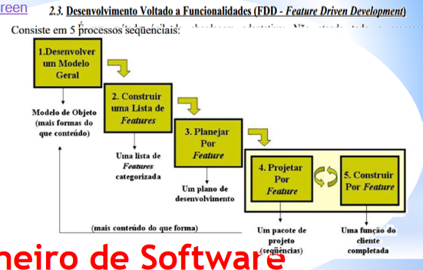
Pacote 1:
Cadastrar Alimento Recebido
...

